Hoja1
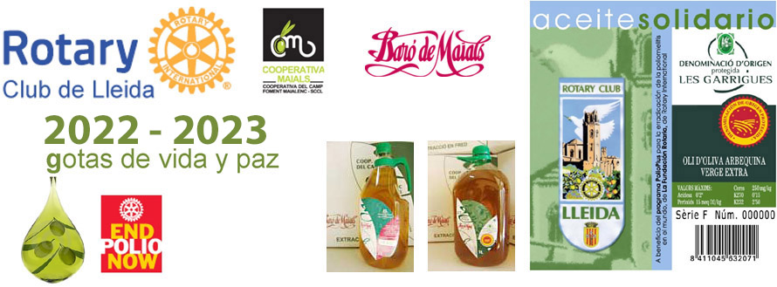
HOJA DE PEDIDO: Aceite Solidario del RC de Lleida. Campaña 2023 - 2024
 |  |  | NÚM PEDIDO

Aceite Solidario | Precio garrafa | Precio | nº cajas | Importe
Aceite de oliva arbequina Virgen Extra, Baro de Maials, D.O. Les Garrigues Caja de 4 Garrafas x 5 Litros | 49.50 € | 198.00 € | 0 | 0.00 €
Aceite de oliva arbequina Virgen Extra, Baro de Maials, D.O. Les Garrigues Caja de 9 Garrafas x 2 Litros | 20.50 € | 184.50 € | 0 | 0.00 €

PORTES
Envios a provincias de Cataluña INCLUIDO GRATIS
Resto España penínsular: CONSULTAR a rotary.lleida@rotary2202.org antes de hacer el pedido (aprox. 15/caja)
Pedido mínimo 1 caja |  |  | TOTAL | 0

*Aportación a la Fundación Rotaria del 10% del importe del pedido (excepto portes) para el programa END POLIO NOW.

Consultas (solo Whatsapp): 611 473 911 |  | e-mail PEDIDOS y CONSULTAS rotary.lleida@rotary2202.org

DATOS DE ENTREGA:
nombre y apellidos o razón social: |  |  |  | nif/cif:
dirección : |  |  |  | localidad:
província : |  |  |  | código postal:
email: |  |  |  | teléfono:
persona de contacto, horarios…

DATOS DE FACTURACIÓN (si son diferentes de la dirección de entrega):
nombre y apellidos o razón social: |  |  |  | nif/cif:
dirección : |  |  |  | localidad:
província: |  |  |  | código postal:
email: |  |  |  | teléfono:

Datos beneficiario puntos donación LFR:
Indicar nombre del rotario o del Club |  |  |  | Rotary ID

FORMA DE PAGO:
Transferencia bancaria o ingreso en la c./c. | ES54-2100-3822-4602-0000-2223 |  |  | COOP. BARÓ DE MAIALS | CAIXABANK
Concepto: OLI ROTARY LLEIDA + Nombre. Enviar JUSTIFICANTE DE PAGO junto con hoja de pedido a rotary.lleida@rotary2202.org

Plazo de entrega aprox. entre 10 y 15 dias, después de confirmar pago. Pedido mínimo 1 caja. Precios con IVA incluido.

